クラス図に関して
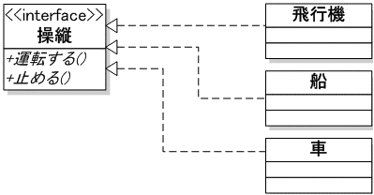
クラス間相互関係の表現

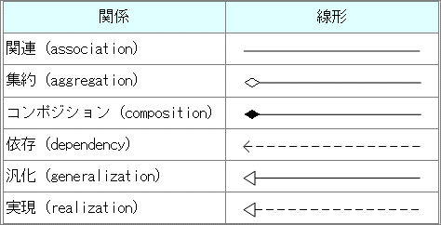
図.2 多重度
図.1 線形

クラス間で結びつきがある場合に使用する。
関連

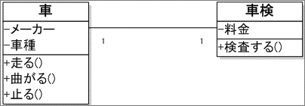

関連の一種で、オブジェクトが複数集まって全体を構成する関係。
双方のオブジェクトに「全体－部分」の関係が成り立っているときに用いる
集約

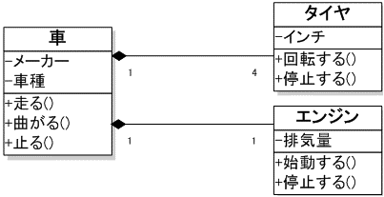
関連の一種で集約よりも結びつきが強い場合、「全体－部分」などにおいて双方が存在して初めて成り立つような関係のときに用いる
コンポジション


相手の状態、もしくはイベントに対して影響を受ける関係のときに用いる
依存

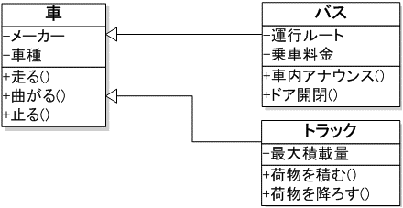
Javaなどの継承関係を表す
汎化

Javaなどのinterfaceと同等の意味。
相手を具現化する関係のときに用いる
実現

Iterator
Iteratorパターン
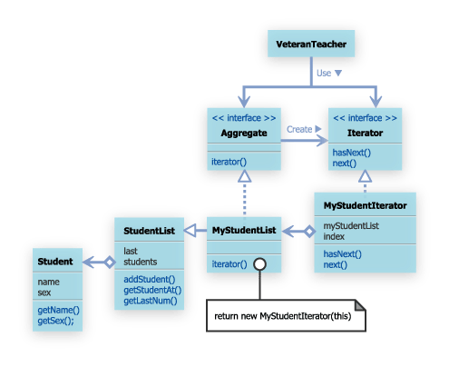
集約オブジェクトの種類や実装に依存しない統一的な走査方法を提供したいときに用いる

